VisualStudio Code
VisualStudio Code Vue.js環境設定手順
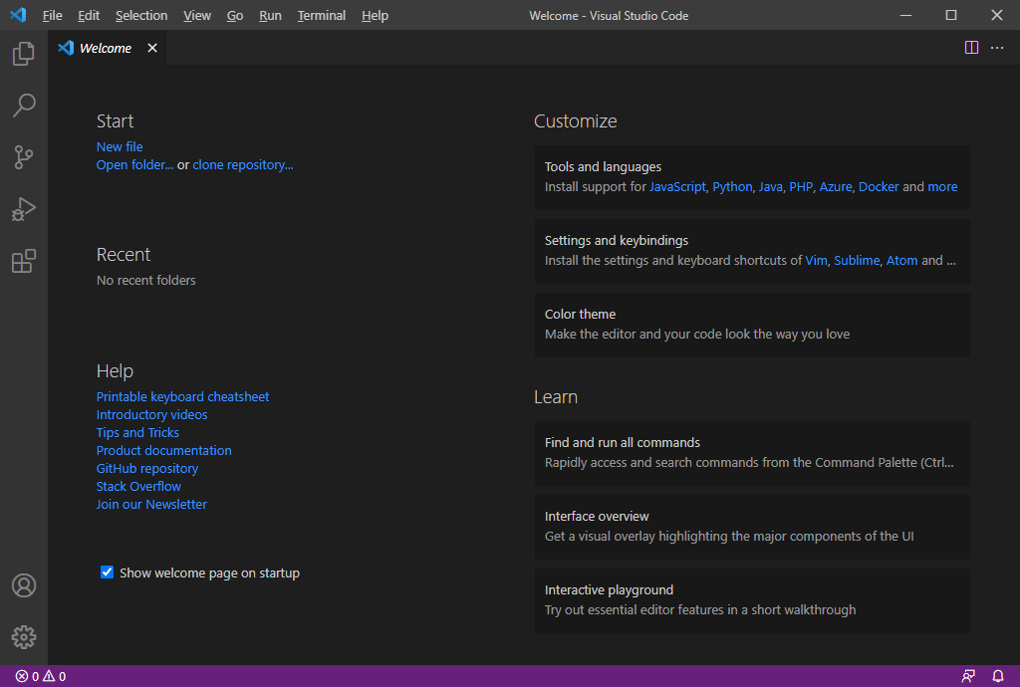

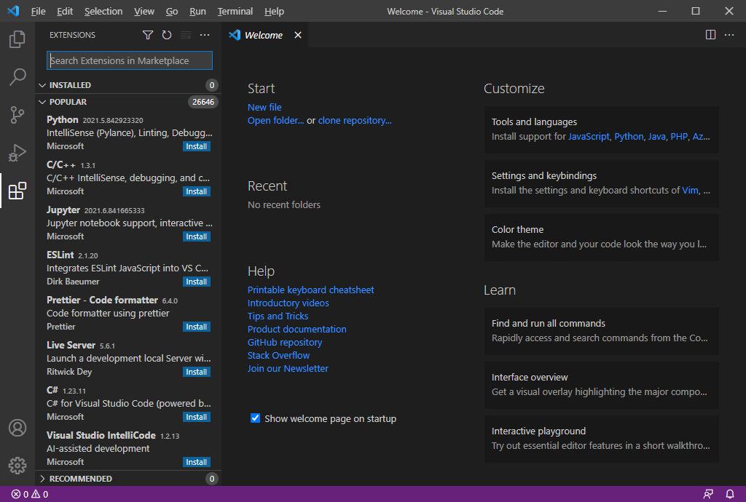

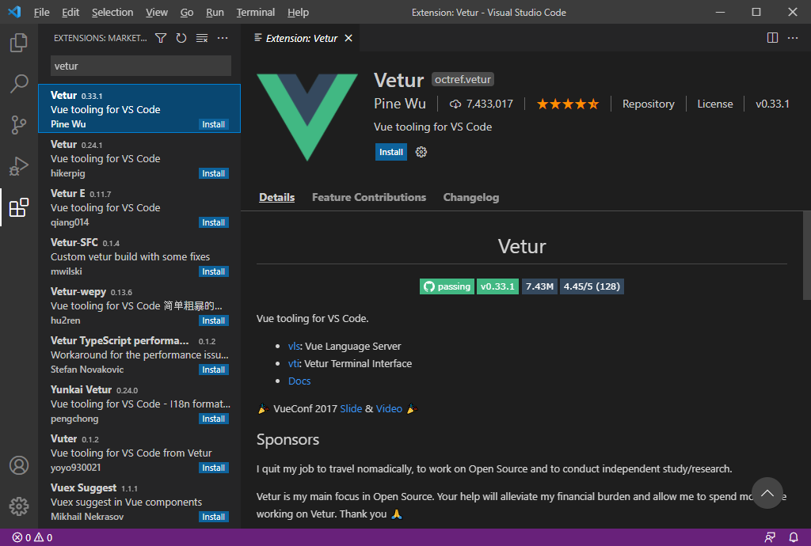

 | Vetur
 | vue.jsコード文法強調、自動完成、デバック、Lintなどをサポート

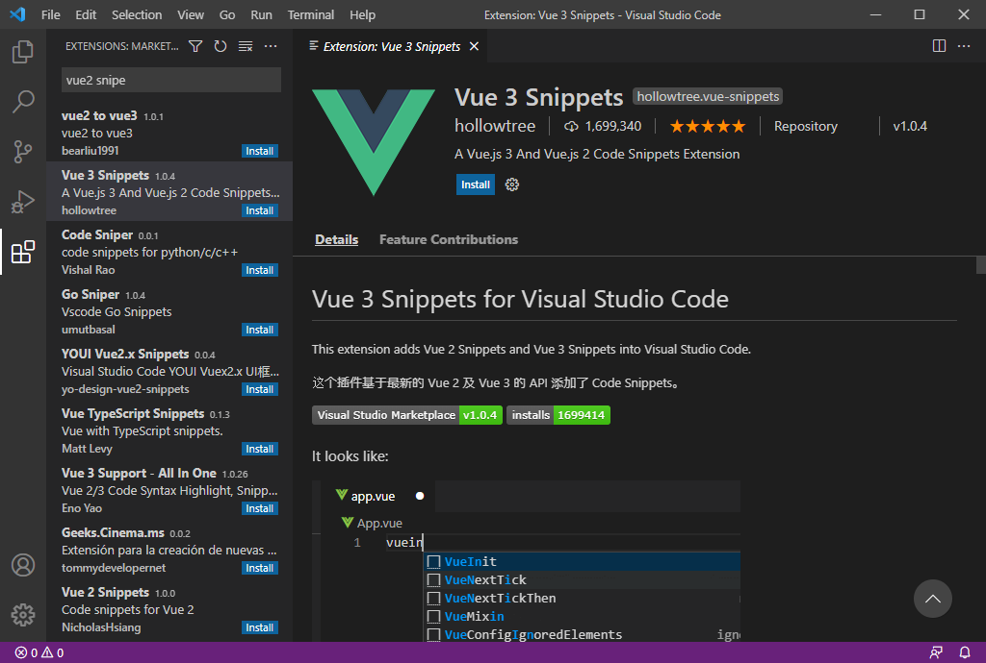

 | Vue 3 Snippets
 | vue.jsコンポーネントプロパティサポート及び自動完成サポート

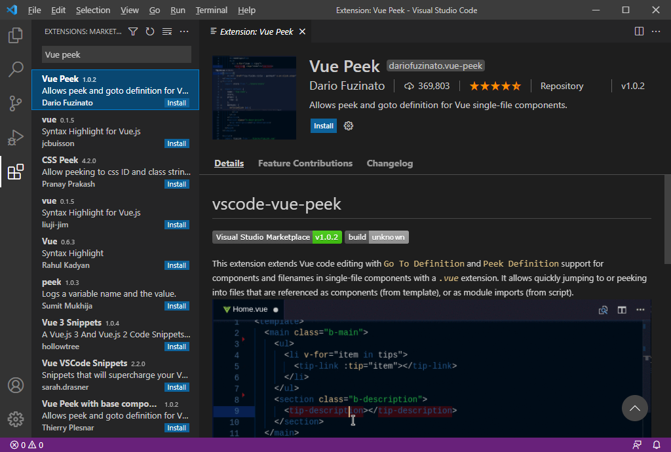

 | Vue Peek
 | コンポーネント追跡

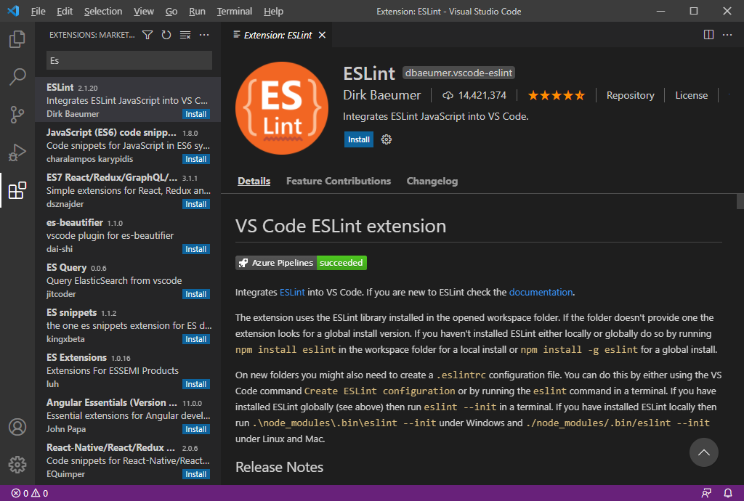

 | ESLint

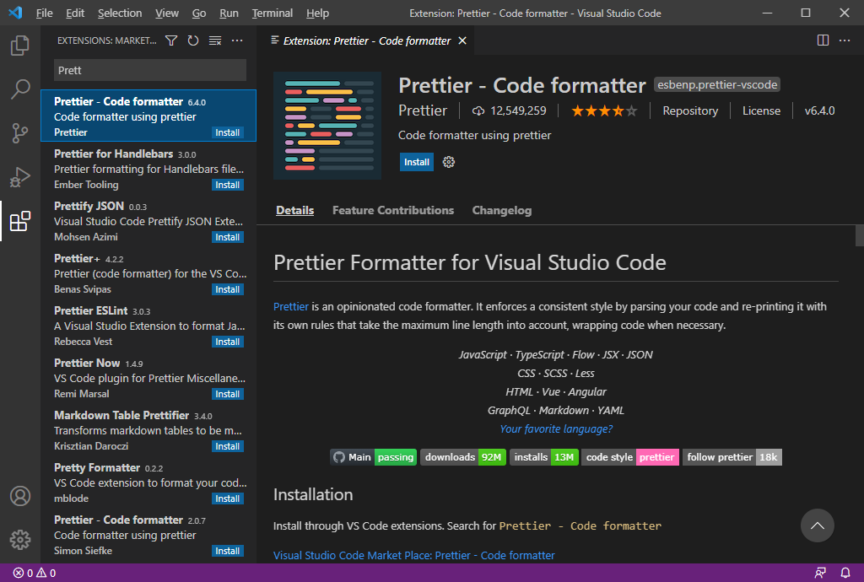

 | Prettier - Code formatter
 | ESLintとPrettierは間違っている文法や各プロジェクト環境の
 | コードスタイルに自動で合わせてくれるプラグイン

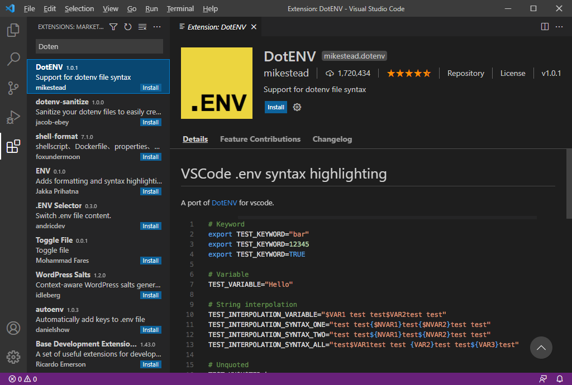

 | DotENV
 | .env環境ファイルSyntax

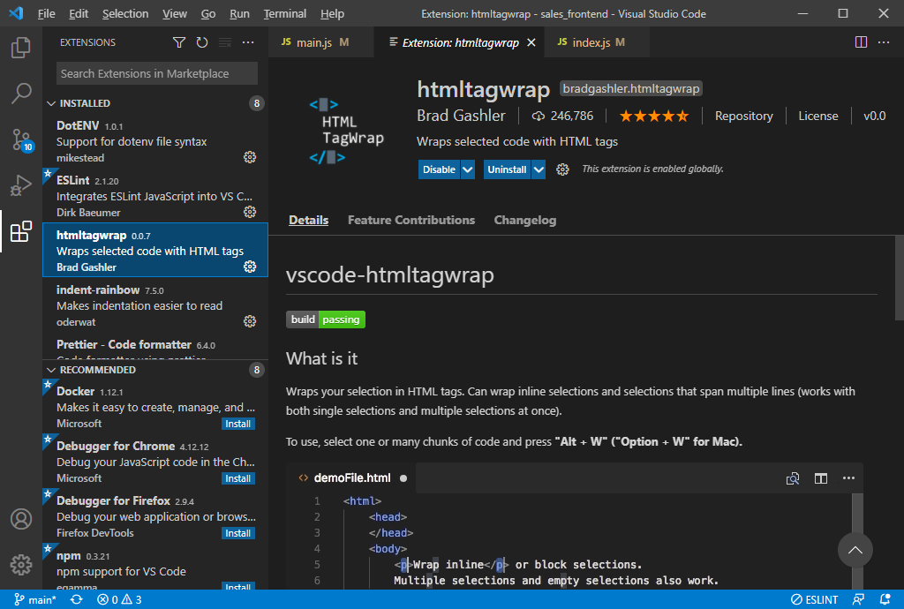

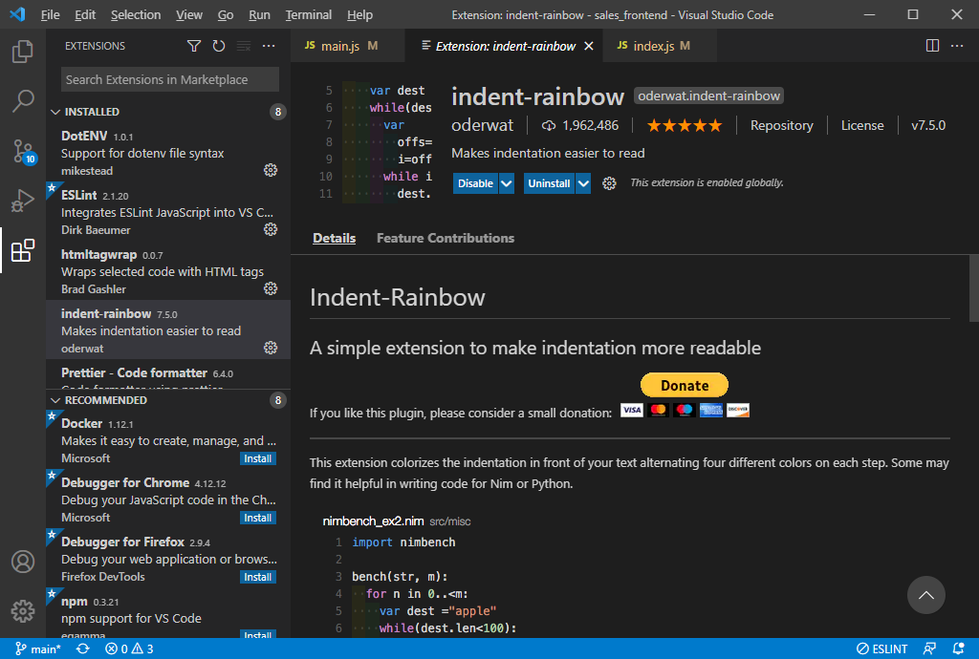

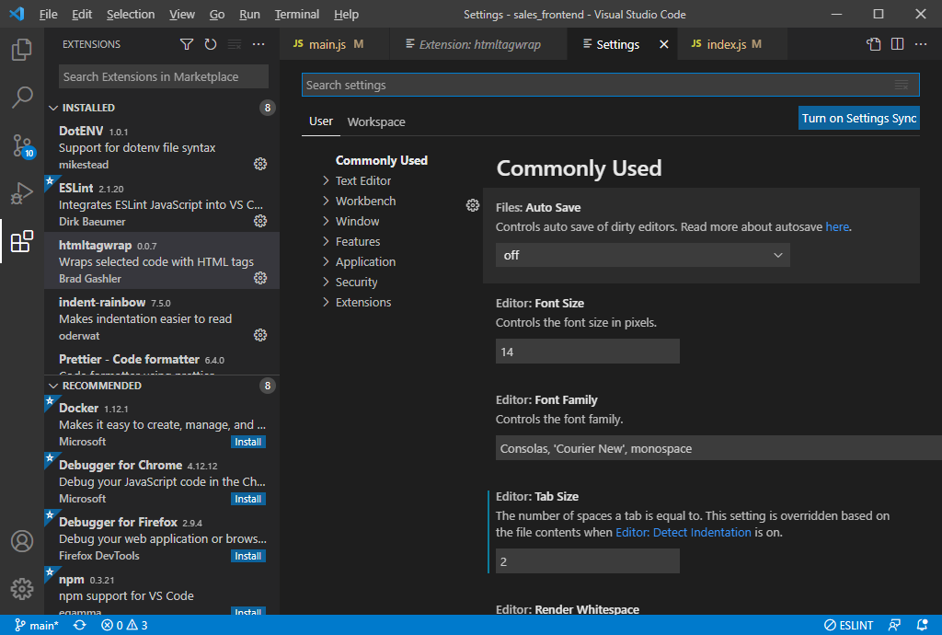

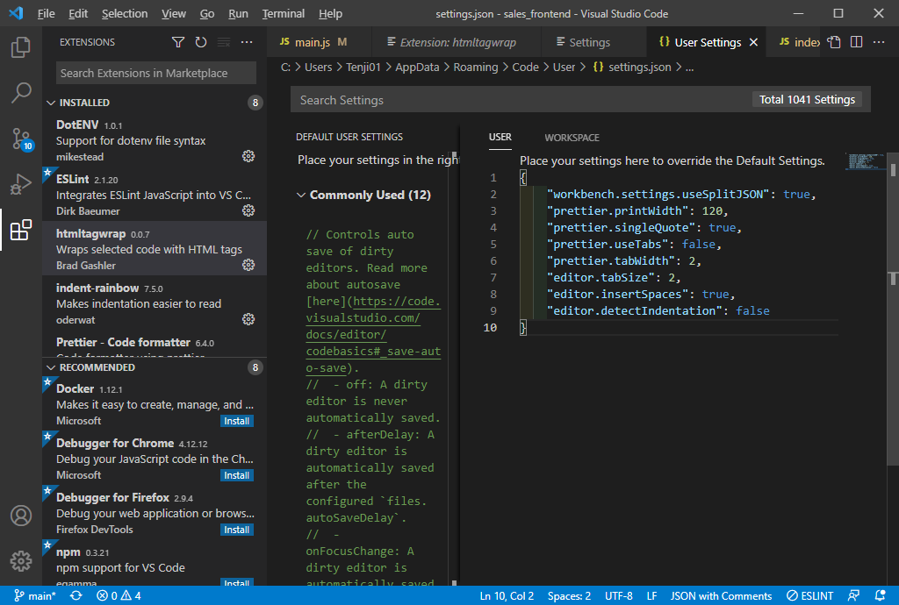

 | { "workbench.settings.useSplitJSON": true, "prettier.printWidth": 120, "prettier.singleQuote": true, "prettier.useTabs": false, "prettier.tabWidth": 2, "editor.tabSize": 2, "editor.insertSpaces": true, "editor.detectIndentation": false }

 | 上記内容を追加し保存、VisualStudio Code再起動

クロムブラウザVue.js
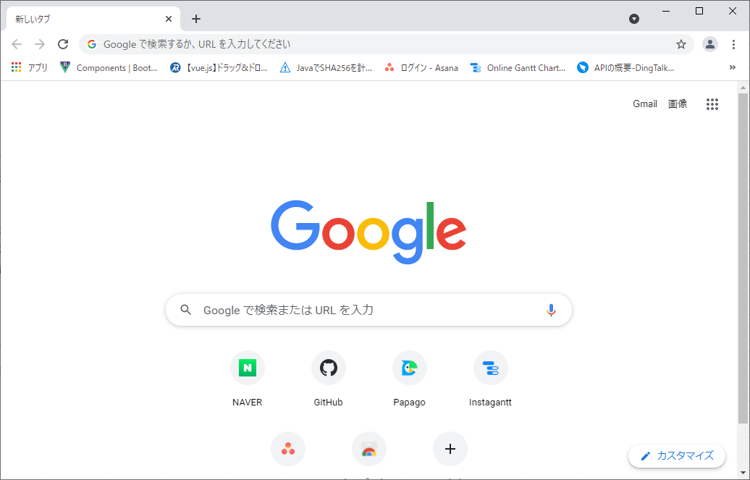
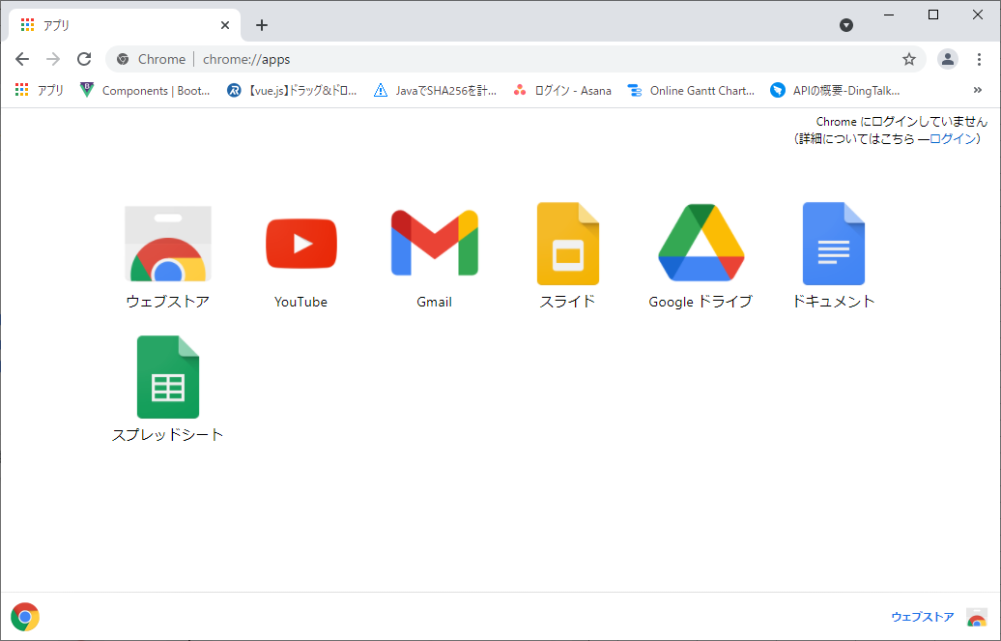
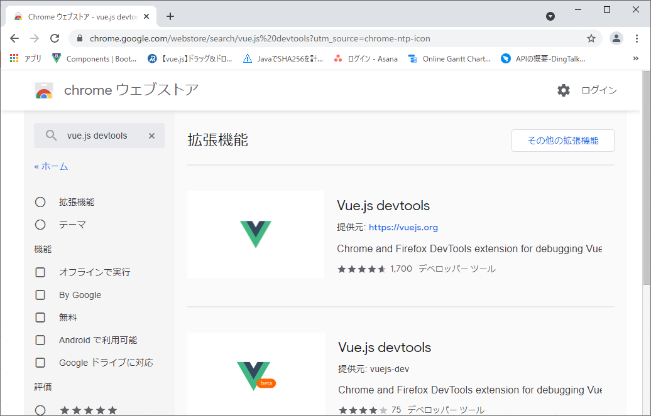
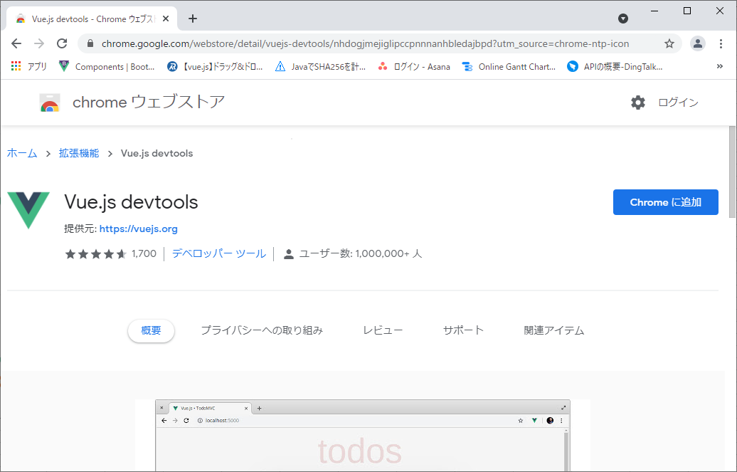
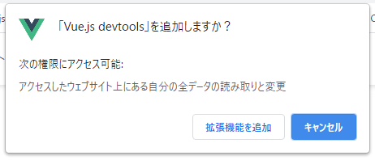
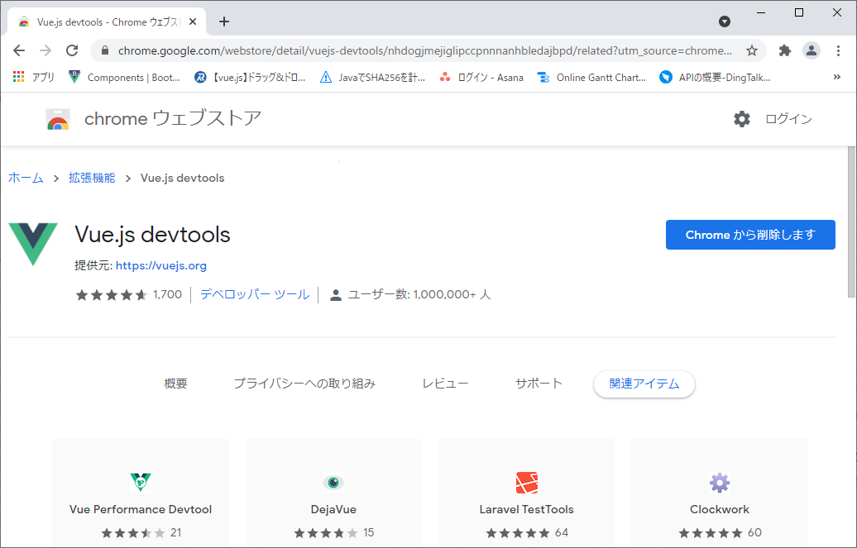
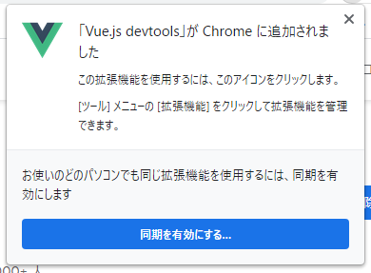
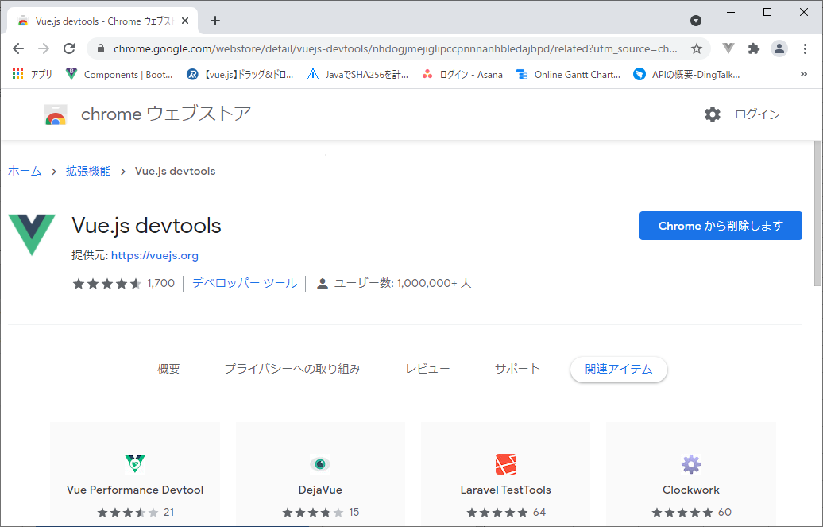
クロムブラウザVue.js

